Estadísticas
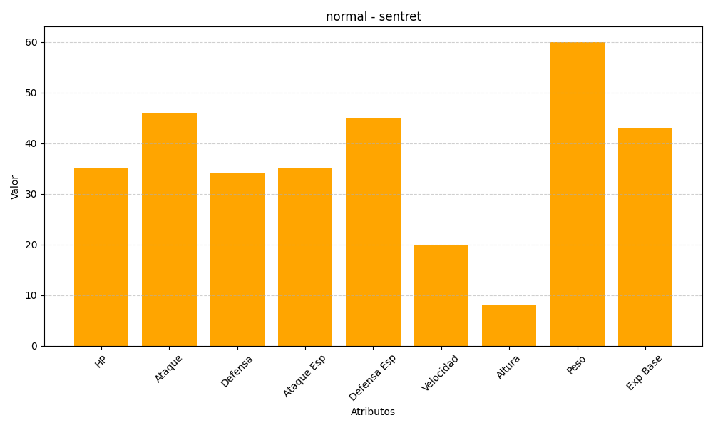
ID | Nombre | Tipo | HP | Ataque | Defensa | Ataque Especial | Defensa Especial | Velocidad | Altura | Peso | Experiencia Base
161 | sentret | normal | 35 | 46 | 34 | 35 | 45 | 20 | 8 | 60 | 43

